Лист1
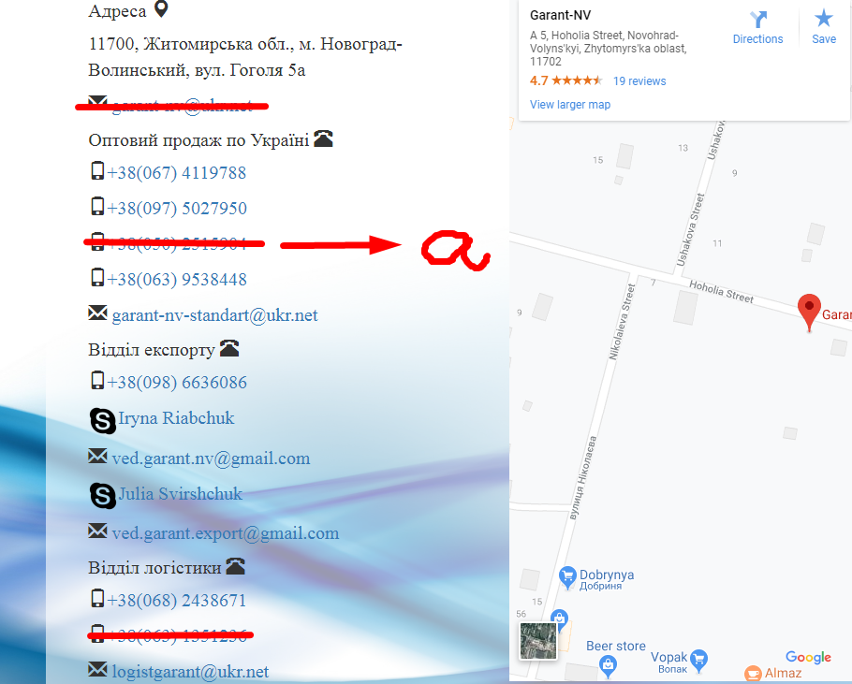
1. | Потрібно замінити номер телефонів в контактах, видалити одну пошту та видалити один номер

а | +38(095) 5805050

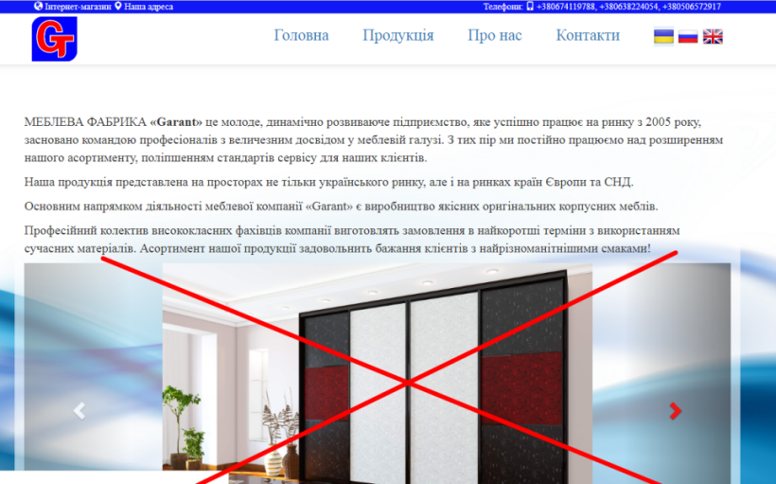
2. | В розділі "Про нас" слайд шоу зміщаємо в самий кінець сторінки, а на його місце тулим відео-ролік

 | Відеоролик - файл з назвою Alex

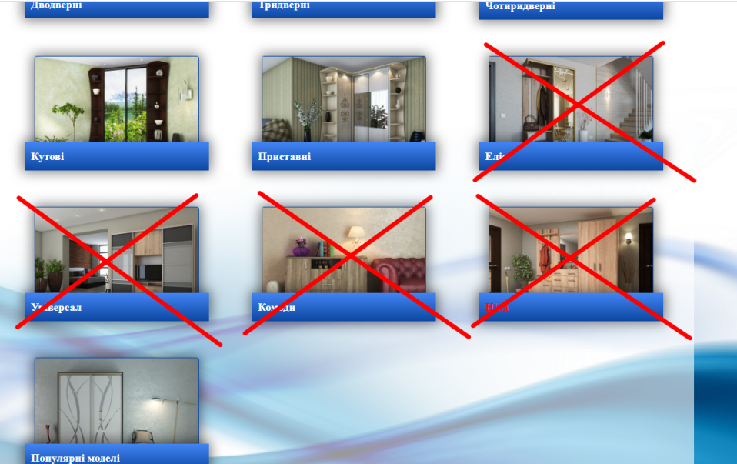
3. | В розділі "Продукція" додаємо ще одну вкладочку "Інші меблі", куди переносимо Ніки, Універсали, Еліси та комоди з вкладочки "Шафи"

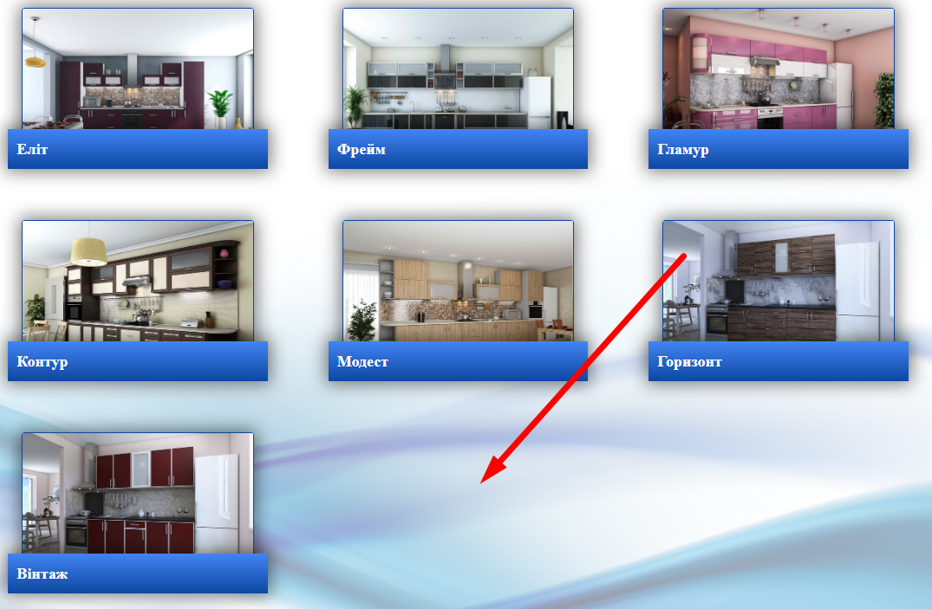
4. | У Вкладочці "Кухні" додаємо нову серію "Вітон", зображення у папці Вітон

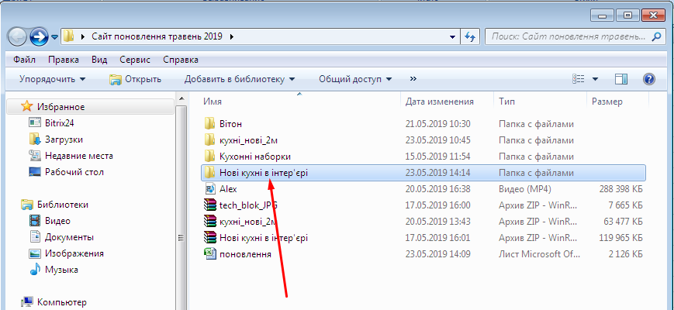
5. | Додаємо нові картинки у вкладки "Еліт", "Гламур", "Модест"… з відповідно названих папок в загальній папці "Нові кухні в інтер'єрі". У вкладочці "Вінтаж" і "Горизонт" діючі картинки видаляємо, а ці завантажуємо.

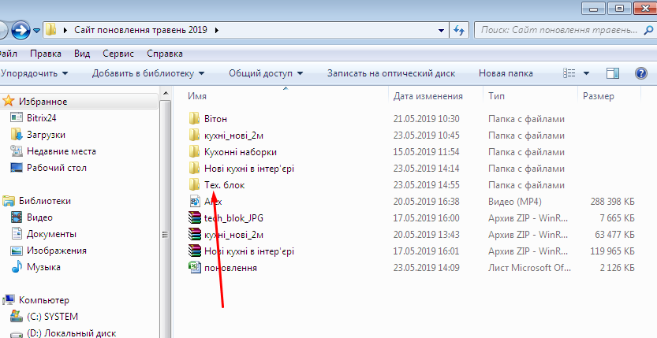
6. | У вкладочці "Кухні" Додаємо нову вкладку " Технічний блок", куди завантажуємо зображення з папки " Тех. Блок"

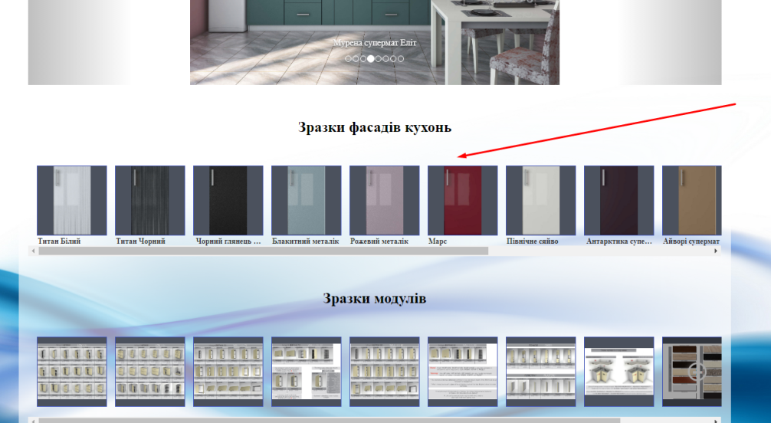
7. | У серіях "Еліт", "Гламур", "Вітон", " Горизонт" та "Вінтаж" додаємо фасади з назвами кольорів відповідно до назви файлів з папки "Фасади"

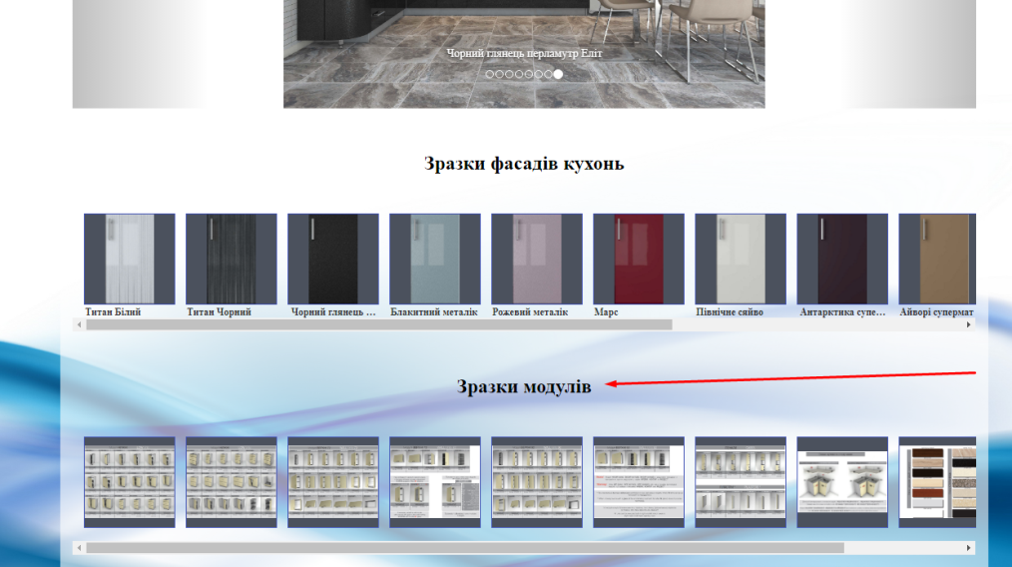
8. | Поле, де показувалися зразки модулів, заміняємо на поле "Кухонні набори" і до кожної серії вставляємо зображення з відповідних папок з папки "Кухонні наборки"

9. | Замінюємо кухонний каталог, файл Каталог

